제안 서식
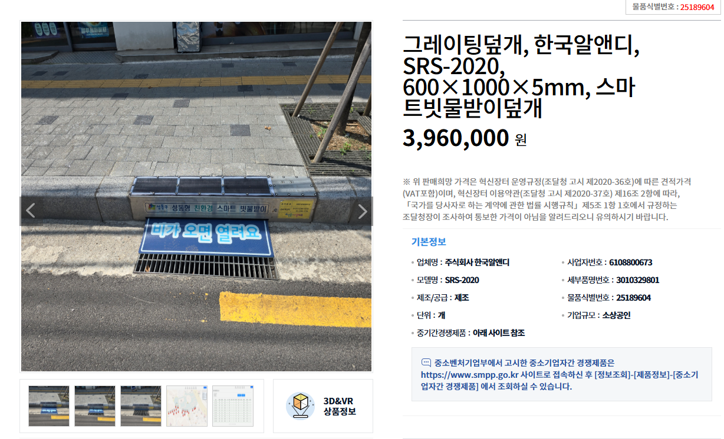
제 안 서
기본 정보
 | 제 안 자 | 이승진
 | 소 속 | 공원수련관관리처 시설지원부
 | 직 급 | 기술6급
 | 제 안 명 | 스마트빗물받이덮개 설치
 | 제안구분 | 지정제안
 | 분 야 | 안전
 | 실행담당(부) | 공원수련관관리처 시설지원부
제안 내용
배 경 |  | 집중호우 시 도심지 침수 피해 및 도로 상습 침수가 빈번하게 발생하며, 이는 주로 빗물받이에 쌓인 쓰레기, 담배꽁초, 낙엽 등으로 인해 배수가 원활하지 않기 때문 기존 빗물받이는 악취 방지를 위해 덮개를 덮어두거나 관리 소홀로 인해 쓰레기가 유입되어 제 기능을 하지 못하는 경우가 많음 별도의 외부 전원 공급이 어려운 도로 환경의 한계를 극복하고, 유지보수가 용이하며 상시 작동하는 스마트 방재 시스템의 도입이 시급
추진내용 |  | 도로 경계석 형태의 태양광 자가발전 함체(145x200x200 크기, 녹슬지 않는 스텐레스 소재)를 빗물받이와 나란히 설치
기대효과 |  | 침수 예방 및 배수 능력 향상: 낙엽과 쓰레기로 인한 배수구 막힘을 방지하여 집중호우 시 도심지 침수 피해를 효과적으로 예방 유지관리 효율성 극대화: 태양광 자가발전 및 무선 정보 전송 기능으로 별도의 전력 공사나 상시 인력 투입 없이 효율적인 원격 관리가 가능 환경 및 위생 개선: 담배꽁초 무단 투기 방지 및 냄새 차단 프레임을 통해 도로변 악취를 저감하고 도시 미관을 개선 보행 안전 확보: 녹이 슬지 않는 내구성이 우수한 스텐레스 소재와 우레탄 미끄럼 방지 설계를 적용하여 보행자의 안전사고를 예방
첨부 자료(사진, 현황자료 등)

